Page de garde
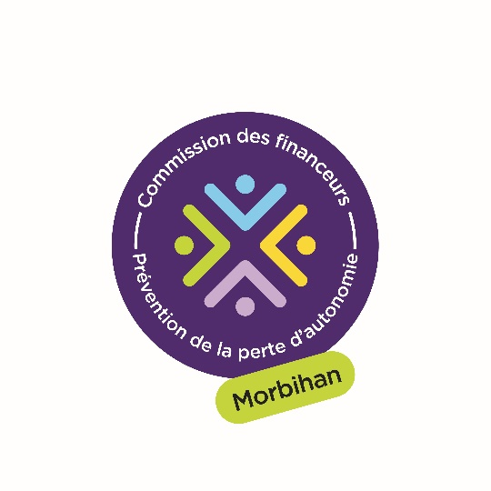
Appel à projets commun - Bilan de l'opération 2025

 | Conférence des financeurs Conseil départemental du Morbihan Pour Bien Vieillir Bretagne Agence régionale de santé Bretagne

